เบิกจ่ายรวม
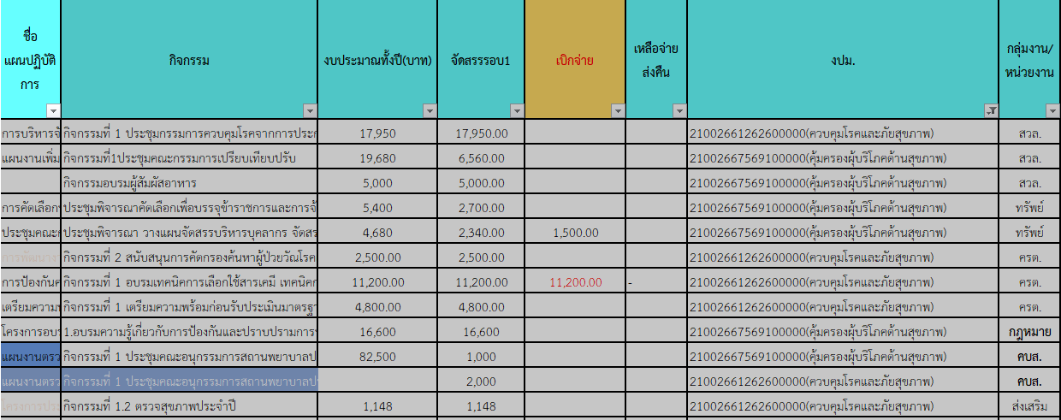
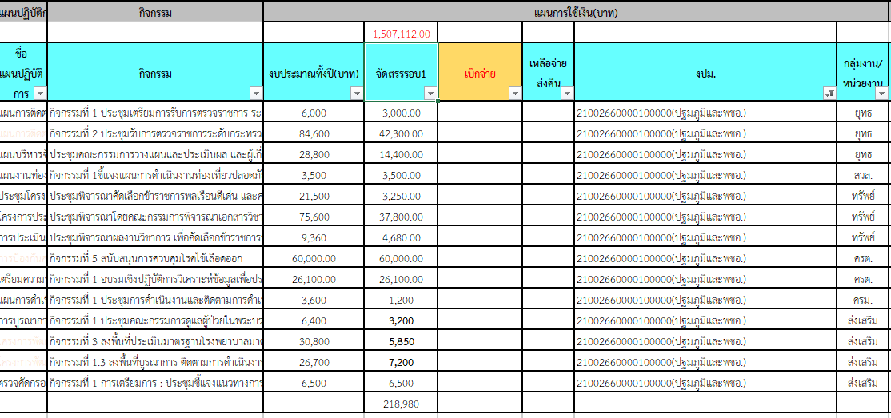
 |  |  |  |  |  |  |  |  |  |  |  |  |  |  |  |  |  |  | 21002350002702000000 |  |  |  |  |  |  |  |  |  | 21002320016702000000 พชอ. |  |  |  |  |  | 21002300004702000000 กลุ่มวัย 4 วัย | 210023500027020000000 |  | 21002320018702000000 | 21002390005702000000
 |  |  |  |  |  |  |  |  |  |  |  |  |  |  |  |  |  |  | 21002661262600000 |  |  |  |  | 21002667569100000 |  |  |  |  | 21002660000100000 |  |  |  |  |  | 21002668207100000 ปฐมวัย | 21002667569100000 | 21002661262600000(ควบคุมโรคและภัยสุขภาพ) | 21002668228200000 | 21002668207000000
ฝ่าย/คชจ. | ยาเสพติด | ประกันสังคม สสจ-สสอ | ประกันสังคม รพช. | ค่ากองทุนเงินทดแทน สสจ.-สสอ | ค่ากองทุนเงินทดแทน รพช. | ต่าตอบแทน พตส.-สสจ. | ต่าตอบแทน พตส.-สสอ. | ต่าตอบแทน พตส.-รพช. | ต่าตอบแทน คตส.-สสจ. | ต่าตอบแทน คตส.-รพช. | ต่าตอบแทน ฉ11 | ค่าไม่ทำเวช | ค่าเช่าบ้าน | ยุทธ์ |  | คบส | ค่าสาธารณูปโภค สสจ. | ค่าชันสูตรพลิกศพ | ครต | สิ่งแวดล้อม | สิ่งแวดล้อม | บร | คบส. | คบส. | บร | กฎหมาย | สิ่งแวดล้อม | ทรัพย์ | ยุทธ์ | สิ่งแวดล้อม | ทรัพย์ | ครต | ครม | ส่งเสริม | ส่งเสริม | บร | บร | พคบ | ส่งเสริม (พี่เล็ก) | ส่งเสริม
จัดสรร | 668,000.00 | 159,750.00 | 172,176.00 | 15,780.00 | 17,244.00 | 18,846,759.00 |  |  | 58,500.00 | 82,500.00 | 8,250,401.00 | 280,000.00 | 78,400.00 | 50,000.00 | 10,000.00 | 1,000.00 | 1,141,300.00 | 86,000.00 | 18,500.00 | 17,950.00 | 1,148.00 | 142,900.00 | 2,000.00 | 1,000.00 | 100,100.00 | 16,600.00 | 11,560.00 | 5,040.00 | 59,700.00 | 3,500.00 | 45,730.00 | 86,100.00 | 1,200.00 | 22,750.00 | 73,034.00 | 100,100.00 | 142,900.00 | 10,000.00 | 41,000.00 | 86,400.00
ตั้ง PO | 414,000.00 |  |  |  |  |  |  |  |  |  |  |  |  |  |  |  | 126,989.64 |  |  |  |  |  |  |  |  |  |  |  | 35,839.85
242797 |  | 27,750.00 | 29,071.00 |  |  |  |  |  | 10,500.00
242828 |  | 27,750.00 | 29,071.00 |  |  | 144,000.00 | 569,000.00 | 4,131,304.00 | 10,500.00 | 29,000.00 | 8,020,800.00 | 70,000.00 | 9,800.00 |  |  |  | 286,385.30 | 5,250.00
242858 | 91,000.00 | 27,750.00 | 29,071.00 |  |  | 81,000.00 | 291,000.00 | 2,057,176.00 |  | 14,500.00 | 229,400.00 | 35,000.00 | 3,800.00 |  |  |  | 133,894.58 | 8,400.00
242889 | 399,253.00 | 27,000.00 | 28,321.00 | 14,100.00 |  | 74,500.00 | 293,000.00 | 2,071,370.97 | 9,000.00 | 14,500.00 | -10,300.00 | 35,000.00 | 15,800.00 |  |  |  | 213,013.20 | 6,000.00 | 11,200.00
242920 | 193,430.00 | 25,500.00 | 27,715.00 |  |  | 71,500.00 | 289,000.00 | 2,082,666.66 | 7,500.00 | 13,000.00 |  | 35,000.00 | 9,800.00 |  |  |  | 36,125.69 | 25,650.00 |  |  |  |  |  |  |  |  |  | 1,500.00 |  |  | 2,000.00 | 26,100.00 |  |  | 7,800.00
242948 | 282,889.00 | 24,750.00 | 27,715.00 |  |  | 79,000.00 | 288,854.92 | 2,064,000.00 | 7,500.00 | 13,000.00 | 6,930,483.00 | 35,000.00 | 3,800.00 |  |  | 1,000.00 | 126,086.70 | 20,850.00 | 2,500.00 |  |  | 81,670.98 |  |  | - |  | 6,560.00 |  | 18,550.00 |  |  | 760.21 |  | 3,200.00 | 9,794.00 | - | 81,670.98 | 481.50 |  | 5,200.00
242979
243009
243040
243070
243101
243132
รวมเบิก | 1,380,572.00 | 160,500.00 | 170,964.00 | 14,100.00 | - | 450,000.00 | 1,730,854.92 | 12,406,517.63 | 45,000.00 | 84,000.00 | 15,170,383.00 | 210,000.00 | 43,000.00 |  |  | 1,000.00 | 922,495.11 | 66,150.00 | 13,700.00 | - | - | 81,670.98 | - | - | - | - | 6,560.00 | 1,500.00 | 54,389.85 | - | 2,000.00 | 26,860.21 | - | 3,200.00 | 17,594.00 | - | 81,670.98 | 481.50 | - | 5,200.00 | -
คงเหลือ | -712,572.00 | -750.00 | 1,212.00 | 1,680.00 | 17,244.00 | 4,259,386.45 |  |  | 13,500.00 | -1,500.00 | -6,919,982.00 | 70,000.00 | 35,400.00 |  |  | - | 218,804.89 | 19,850.00 | 4,800.00 | 17,950.00 | 1,148.00 | 61,229.02 | 2,000.00 | 1,000.00 | 100,100.00 | 16,600.00 | 5,000.00 | 3,540.00 | 5,310.15 | 3,500.00 | 43,730.00 | 59,239.79 | 1,200.00 | 19,550.00 | 55,440.00 | 100,100.00 | 61,229.02 | 9,518.50 | 41,000.00 | 81,200.00 | -
 |  |  |  |  |  |  |  |  |  |  |  |  |  |  |  | เบิกผิดงปม

